Page1
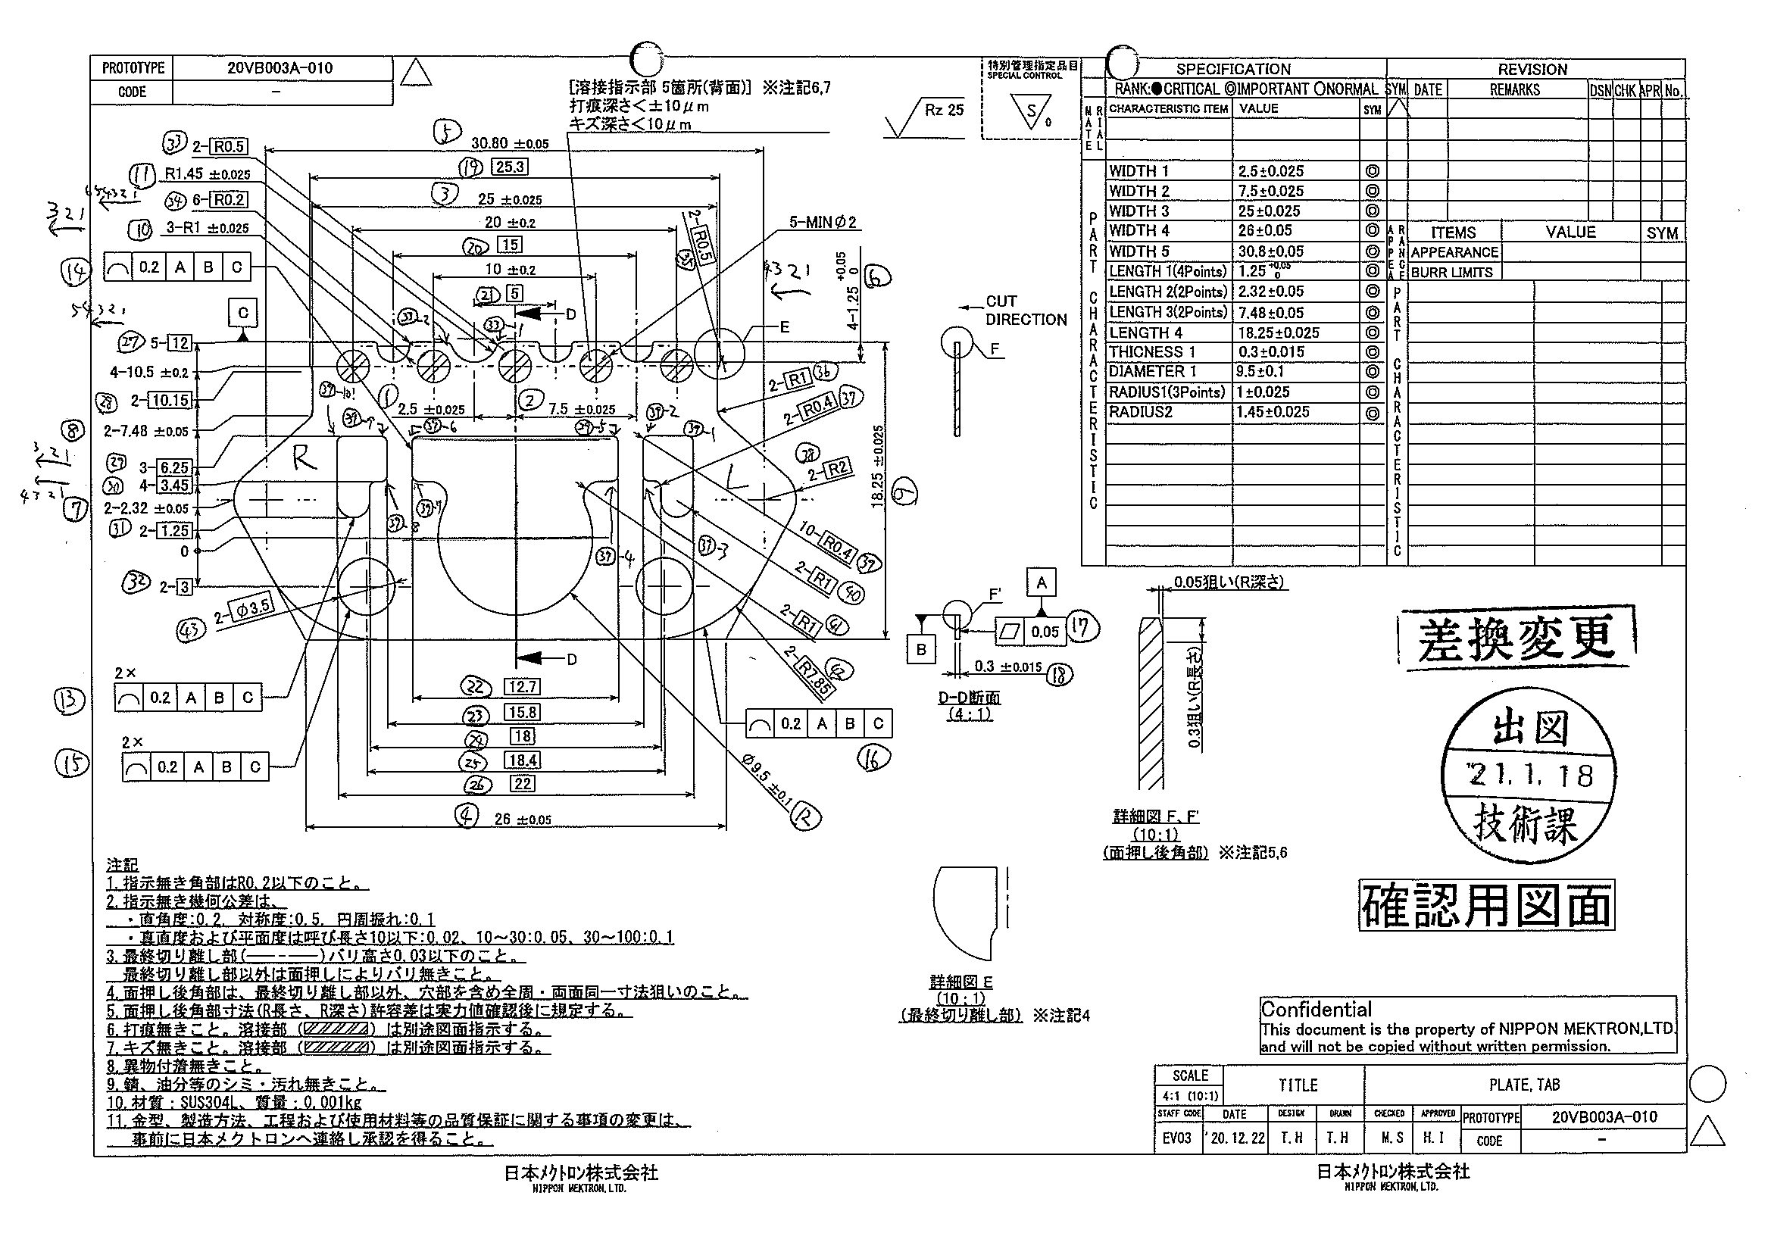
 |  |  |  |  |  |  |  |  |  |  |  | 工程能力調査表 |  |  |  |  |  |  |  |  |  |  |  |  |  |  |  |  |  |  | 1 |  | 項中 |  | 3 | 項

図番 | 20VB003A-010 |  |  |  |  |  |  |  |  | 品名 |  | 補強板 |  |  |  |  |  |  |  | 工程能力調査 |  |  |  | 測定日 |  | 2021-03-08 |  |  |  | 備考

項 目 | 1 |  |  |  | 2 |  |  |  | 3 |  |  |  |  | 4 |  |  |  | 5 |  |  |  | 6-1 |  |  |  | 6-2 |  |  |  | 6-3 |  |  |  |  |  |  | 1 | 2 | 3 | 4 | 5 | 6-1 | 6-2 | 6-3 | 6-4 | 7-L | 7-R | 8-L | 8-R | 9 | 10-1 | 10-2 | 10-3 | 11 | 12 | 18
規 格 |  | 2.500 |  | 0.025 |  | 7.500 |  | 0.025 |  |  | 25.000 |  | 0.025 |  | 26.000 |  | 0.050 |  | 30.800 |  | 0.100 |  | 1.250 |  | 0.050 |  | 1.250 |  | 0.050 |  | 1.250 |  |  | 0.050 |  |  | 1 | 2 | 3 | 4 | 5 | 6 | 7 | 8 | 9 | 10 | 11 | 12 | 13 | 14 | 15 | 16 | 17 | 18 | 19 | 20 | 30 | 31 | 32 | 33
 |  |  |  | -0.025 |  |  |  | -0.025 |  |  |  |  | -0.025 |  |  |  | -0.050 |  |  |  | -0.050 |  |  |  | -0.050 |  |  |  | -0.050 |  |  |  |  | -0.050 |  |  | 2.5 | 7.5 | 25 | 26 | 30.8 | 1.25 | 1.25 | 1.25 | 1.25 | 2.32 | 2.32 | 7.48 | 7.48 | 18.25 | 1 | 1 | 1 | 1.45 | 9.5 | 0.3
測定機器 | Keyence IM |  |  |  | Keyence IM |  |  |  | Keyence IM |  |  |  |  | Keyence IM |  |  |  | Keyence IM |  |  |  | Keyence IM |  |  |  | Keyence IM |  |  |  | Keyence IM |  |  |  |  |  |  | 0.025 | 0.025 | 0.025 | 0.05 | 0.05 | 0.05 | 0.05 | 0.05 | 0.05 | 0.05 | 0.05 | 0.05 | 0.05 | 0.025 | 0.025 | 0.025 | 0.025 | 0.025 | 0.1 | 0.015
両側／片側 | 両側 |  |  |  | 両側 |  |  |  | 両側 |  |  |  |  | 両側 |  |  |  | 両側 |  |  |  | 両側 |  |  |  | 両側 |  |  |  | 両側 |  |  |  |  |  |  | -0.025 | -0.025 | -0.025 | -0.05 | -0.05 | -0.05 | -0.05 | -0.05 | -0.05 | -0.05 | -0.05 | -0.05 | -0.05 | -0.025 | -0.025 | -0.025 | -0.025 | -0.025 | -0.1 | -0.015
1 |  |  | 2.5024 |  |  |  | 7.4969 |  |  |  |  | 25.0131 |  |  |  | 26.0070 |  |  |  | 30.8221 |  |  |  | 1.2715 |  |  |  | 1.2698 |  |  |  |  | 1.2711 |  |  |  | 2.5024 | 7.4969 | 25.0131 | 26.007 | 30.8221 | 1.2715 | 1.2698 | 1.2711 | 1.2716 | 2.3203 | 2.3182 | 7.4832 | 7.4867 | 18.2672 | 0.9947 | 0.9941 | 0.994 | 1.4389 | 9.4931 | 0.294
2 |  |  | 2.5033 |  |  |  | 7.4965 |  |  |  |  | 25.0138 |  |  |  | 26.0116 |  |  |  | 30.8111 |  |  |  | 1.2718 |  |  |  | 1.2708 |  |  |  |  | 1.2715 |  |  |  | 2.5033 | 7.4965 | 25.0138 | 26.0116 | 30.8111 | 1.2718 | 1.2708 | 1.2715 | 1.2712 | 2.3191 | 2.3174 | 7.4824 | 7.4861 | 18.2658 | 0.9946 | 0.9939 | 0.9942 | 1.4386 | 9.4926 | 0.295
3 |  |  | 2.5022 |  |  |  | 7.4967 |  |  |  |  | 25.0115 |  |  |  | 26.0076 |  |  |  | 30.8201 |  |  |  | 1.2718 |  |  |  | 1.2703 |  |  |  |  | 1.2709 |  |  |  | 2.5022 | 7.4967 | 25.0115 | 26.0076 | 30.8201 | 1.2718 | 1.2703 | 1.2709 | 1.2712 | 2.3188 | 2.3174 | 7.4828 | 7.4859 | 18.2662 | 0.9943 | 0.994 | 0.9939 | 1.4365 | 9.4914 | 0.295
4 |  |  | 2.5029 |  |  |  | 7.4966 |  |  |  |  | 25.0110 |  |  |  | 26.0061 |  |  |  | 30.8239 |  |  |  | 1.2717 |  |  |  | 1.2703 |  |  |  |  | 1.2709 |  |  |  | 2.5029 | 7.4966 | 25.011 | 26.0061 | 30.8239 | 1.2717 | 1.2703 | 1.2709 | 1.2715 | 2.3186 | 2.3183 | 7.4824 | 7.488 | 18.2669 | 0.9943 | 0.9935 | 0.994 | 1.4389 | 9.4912 | 0.295
5 |  |  | 2.5019 |  |  |  | 7.4956 |  |  |  |  | 25.0121 |  |  |  | 26.0076 |  |  |  | 30.8128 |  |  |  | 1.2724 |  |  |  | 1.2705 |  |  |  |  | 1.2716 |  |  |  | 2.5019 | 7.4956 | 25.0121 | 26.0076 | 30.8128 | 1.2724 | 1.2705 | 1.2716 | 1.2712 | 2.3167 | 2.3177 | 7.4783 | 7.4875 | 18.2665 | 0.9949 | 0.9941 | 0.9942 | 1.4391 | 9.4919 | 0.295
6 |  |  | 2.5036 |  |  |  | 7.4952 |  |  |  |  | 25.0133 |  |  |  | 26.0046 |  |  |  | 30.8146 |  |  |  | 1.2725 |  |  |  | 1.2696 |  |  |  |  | 1.2701 |  |  |  | 2.5036 | 7.4952 | 25.0133 | 26.0046 | 30.8146 | 1.2725 | 1.2696 | 1.2701 | 1.2718 | 2.3171 | 2.3165 | 7.4821 | 7.4849 | 18.2689 | 0.9941 | 0.9938 | 0.9939 | 1.4401 | 9.4911 | 0.294
7 |  |  | 2.5044 |  |  |  | 7.4940 |  |  |  |  | 25.0120 |  |  |  | 26.0082 |  |  |  | 30.8264 |  |  |  | 1.2727 |  |  |  | 1.2705 |  |  |  |  | 1.2711 |  |  |  | 2.5044 | 7.494 | 25.012 | 26.0082 | 30.8264 | 1.2727 | 1.2705 | 1.2711 | 1.2718 | 2.3268 | 2.3242 | 7.4907 | 7.4929 | 18.2622 | 0.9945 | 0.994 | 0.9941 | 1.4394 | 9.4894 | 0.294
8 |  |  | 2.5030 |  |  |  | 7.4963 |  |  |  |  | 25.0111 |  |  |  | 26.0052 |  |  |  | 30.8104 |  |  |  | 1.2723 |  |  |  | 1.2699 |  |  |  |  | 1.2713 |  |  |  | 2.503 | 7.4963 | 25.0111 | 26.0052 | 30.8104 | 1.2723 | 1.2699 | 1.2713 | 1.2719 | 2.32 | 2.3176 | 7.4832 | 7.4857 | 18.2666 | 0.9945 | 0.9935 | 0.9937 | 1.4378 | 9.492 | 0.294
9 |  |  | 2.5004 |  |  |  | 7.4983 |  |  |  |  | 25.0116 |  |  |  | 26.0056 |  |  |  | 30.8123 |  |  |  | 1.2724 |  |  |  | 1.2713 |  |  |  |  | 1.2720 |  |  |  | 2.5004 | 7.4983 | 25.0116 | 26.0056 | 30.8123 | 1.2724 | 1.2713 | 1.272 | 1.2721 | 2.3252 | 2.3236 | 7.486 | 7.4904 | 18.2653 | 0.9946 | 0.9935 | 0.9939 | 1.4386 | 9.49 | 0.295
10 |  |  | 2.5015 |  |  |  | 7.4971 |  |  |  |  | 25.0116 |  |  |  | 26.0042 |  |  |  | 30.8087 |  |  |  | 1.2723 |  |  |  | 1.2708 |  |  |  |  | 1.2710 |  |  |  | 2.5015 | 7.4971 | 25.0116 | 26.0042 | 30.8087 | 1.2723 | 1.2708 | 1.271 | 1.2715 | 2.3185 | 2.3166 | 7.4817 | 7.4846 | 18.2676 | 0.9943 | 0.9938 | 0.9942 | 1.4389 | 9.4904 | 0.294
11 |  |  | 2.4993 |  |  |  | 7.4990 |  |  |  |  | 25.0118 |  |  |  | 26.0040 |  |  |  | 30.8249 |  |  |  | 1.2723 |  |  |  | 1.2695 |  |  |  |  | 1.2710 |  |  |  | 2.4993 | 7.499 | 25.0118 | 26.004 | 30.8249 | 1.2723 | 1.2695 | 1.271 | 1.2721 | 2.3183 | 2.3128 | 7.4799 | 7.4804 | 18.2667 | 0.9942 | 0.9943 | 0.994 | 1.4387 | 9.4929 | 0.294
12 |  |  | 2.5029 |  |  |  | 7.4973 |  |  |  |  | 25.0136 |  |  |  | 26.0070 |  |  |  | 30.8137 |  |  |  | 1.2725 |  |  |  | 1.2696 |  |  |  |  | 1.2707 |  |  |  | 2.5029 | 7.4973 | 25.0136 | 26.007 | 30.8137 | 1.2725 | 1.2696 | 1.2707 | 1.2711 | 2.3192 | 2.315 | 7.4803 | 7.4821 | 18.2668 | 0.9949 | 0.9939 | 0.9948 | 1.4391 | 9.4893 | 0.294
13 |  |  | 2.5017 |  |  |  | 7.4969 |  |  |  |  | 25.0120 |  |  |  | 26.0045 |  |  |  | 30.8166 |  |  |  | 1.2724 |  |  |  | 1.2706 |  |  |  |  | 1.2712 |  |  |  | 2.5017 | 7.4969 | 25.012 | 26.0045 | 30.8166 | 1.2724 | 1.2706 | 1.2712 | 1.2718 | 2.3218 | 2.3169 | 7.4844 | 7.485 | 18.2669 | 0.9949 | 0.9939 | 0.9942 | 1.4393 | 9.4923 | 0.294
14 |  |  | 2.5022 |  |  |  | 7.4961 |  |  |  |  | 25.0116 |  |  |  | 26.0069 |  |  |  | 30.8263 |  |  |  | 1.2726 |  |  |  | 1.2703 |  |  |  |  | 1.2710 |  |  |  | 2.5022 | 7.4961 | 25.0116 | 26.0069 | 30.8263 | 1.2726 | 1.2703 | 1.271 | 1.2715 | 2.3181 | 2.3179 | 7.4824 | 7.4871 | 18.2668 | 0.9941 | 0.9941 | 0.9938 | 1.4382 | 9.4914 | 0.295
15 |  |  | 2.5017 |  |  |  | 7.4967 |  |  |  |  | 25.0127 |  |  |  | 26.0053 |  |  |  | 30.8232 |  |  |  | 1.2731 |  |  |  | 1.2706 |  |  |  |  | 1.2703 |  |  |  | 2.5017 | 7.4967 | 25.0127 | 26.0053 | 30.8232 | 1.2731 | 1.2706 | 1.2703 | 1.2712 | 2.322 | 2.319 | 7.4829 | 7.4875 | 18.2663 | 0.9944 | 0.9941 | 0.9943 | 1.4394 | 9.4909 | 0.294
16 |  |  | 2.5034 |  |  |  | 7.4953 |  |  |  |  | 25.0128 |  |  |  | 26.0082 |  |  |  | 30.8181 |  |  |  | 1.2730 |  |  |  | 1.2705 |  |  |  |  | 1.2713 |  |  |  | 2.5034 | 7.4953 | 25.0128 | 26.0082 | 30.8181 | 1.273 | 1.2705 | 1.2713 | 1.2723 | 2.3248 | 2.3235 | 7.4849 | 7.4897 | 18.2633 | 0.9936 | 0.9933 | 0.9942 | 1.439 | 9.4911 | 0.294
17 |  |  | 2.5032 |  |  |  | 7.4966 |  |  |  |  | 25.0122 |  |  |  | 26.0069 |  |  |  | 30.8101 |  |  |  | 1.2724 |  |  |  | 1.2700 |  |  |  |  | 1.2714 |  |  |  | 2.5032 | 7.4966 | 25.0122 | 26.0069 | 30.8101 | 1.2724 | 1.27 | 1.2714 | 1.2722 | 2.3197 | 2.3185 | 7.4833 | 7.4884 | 18.2666 | 0.9938 | 0.9942 | 0.9939 | 1.4385 | 9.4923 | 0.294
18 |  |  | 2.5021 |  |  |  | 7.4965 |  |  |  |  | 25.0127 |  |  |  | 26.0024 |  |  |  | 30.8120 |  |  |  | 1.2730 |  |  |  | 1.2707 |  |  |  |  | 1.2719 |  |  |  | 2.5021 | 7.4965 | 25.0127 | 26.0024 | 30.812 | 1.273 | 1.2707 | 1.2719 | 1.2726 | 2.32 | 2.3204 | 7.4832 | 7.4877 | 18.2675 | 0.9945 | 0.994 | 0.994 | 1.4391 | 9.4913 | 0.294
19 |  |  | 2.5030 |  |  |  | 7.4961 |  |  |  |  | 25.0114 |  |  |  | 26.0086 |  |  |  | 30.8104 |  |  |  | 1.2733 |  |  |  | 1.2707 |  |  |  |  | 1.2718 |  |  |  | 2.503 | 7.4961 | 25.0114 | 26.0086 | 30.8104 | 1.2733 | 1.2707 | 1.2718 | 1.2725 | 2.322 | 2.3187 | 7.4837 | 7.4857 | 18.2677 | 0.9949 | 0.9938 | 0.9941 | 1.4376 | 9.4913 | 0.296
...
 |  |  |  |  |  |  |  |  |  |  |  |  |  |  |  |  |  |  |  |  |  |  |  |  |  |  |  |  |  |  |  |  |  |  |  |  | 1 | 2 | 3 | 4 | 5 | 6-1 | 6-2 | 6-3 | 6-4 | 7-L | 7-R | 8-L
 |  |  |  |  |  |  |  |  |  |  |  |  |  |  |  |  |  |  |  |  |  |  |  |  |  |  |  |  |  |  |  |  |  |  |  |  | 2.5033 | 7.4962 | 25.0118 | 26.0064 | 30.8122 | 1.2728 | 1.2705 | 1.2712 | 1.2726 | 2.3195 | 2.3173 | 7.4824
 |  |  |  |  |  |  |  |  |  |  |  |  |  |  |  |  |  |  |  |  |  |  |  |  |  |  |  |  |  |  |  |  |  |  |  |  | 2.5029 | 7.4972 | 25.012 | 26.0072 | 30.8192 | 1.2723 | 1.27 | 1.271 | 1.2729 | 2.32 | 2.3171 | 7.483
 |  |  |  |  |  |  |  |  |  |  |  |  |  |  |  |  |  |  |  |  |  |  |  |  |  |  |  |  |  |  |  |  |  |  |  |  | 2.5031 | 7.4962 | 25.0131 | 26.0073 | 30.8153 | 1.2732 | 1.2711 | 1.2726 | 1.2735 | 2.3166 | 2.3157 | 7.4816
 |  |  |  |  |  |  |  |  |  |  |  |  |  |  |  |  |  |  |  |  |  |  |  |  |  |  |  |  |  |  |  |  |  |  |  |  | 2.5032 | 7.4967 | 25.0125 | 26.0082 | 30.8127 | 1.2724 | 1.2707 | 1.2717 | 1.2733 | 2.3196 | 2.3159 | 7.4809
 |  |  |  |  |  |  |  |  |  |  |  |  |  |  |  |  |  |  |  |  |  |  |  |  |  |  |  |  |  |  |  |  |  |  |  |  | 2.5026 | 7.4982 | 25.0137 | 26.0104 | 30.8217 | 1.2727 | 1.271 | 1.2714 | 1.2733 | 2.3171 | 2.3167 | 7.4795
 |  |  |  |  |  |  |  |  |  |  |  |  |  |  |  |  |  |  |  |  |  |  |  |  |  |  |  |  |  |  |  |  |  |  |  |  | 2.5031 | 7.4959 | 25.0129 | 26.0075 | 30.8189 | 1.2732 | 1.2708 | 1.2718 | 1.2732 | 2.322 | 2.3166 | 7.4846
...
片公差工程能力計算式
Cpk＝(USL-μ)/(3×σ)
USL：規格0.05
μ ：平均値
σ ：標準偏差
量産時 | Keyence IM |  |  |  | Keyence IM |  |  |  | Keyence IM |  |  |  |  | Keyence IM |  |  |  | Keyence IM |  |  |  | Keyence IM |  |  |  | Keyence IM |  |  |  | Keyence IM
 | 5pcs/Lot (Xbar) |  |  |  | 5pcs/Lot (Xbar) |  |  |  | 5pcs/Lot (Xbar) |  |  |  |  | 5pcs/Lot (Xbar) |  |  |  | 5pcs/Lot (Xbar) |  |  |  | 5pcs/Lot (Xbar) |  |  |  | 5pcs/Lot (Xbar) |  |  |  | 5pcs/Lot (Xbar)

 |  |  |  |  |  |  |  |  |  |  |  |  |  |  |  |  |  |  |  |  |  |  |  |  |  |  |  |  |  |  |  | 承認 |  |  | 作成
 |  |  |  |  |  |  |  |  |  |  |  |  |  |  |  |  |  |  |  |  |  |  |  |  |  |  |  |  |  |  |  | 鈴木 |  |  | アイン

Page2
...
 | 1 | 2 | 3 | 4 | 5 | 6-1 | 6-2 | 6-3
 | 1.2726 | 2.3195 | 2.3173 | 7.4824 | 7.4853 | 18.2681 | 0.9947 | 0.9936
 | 1.2729 | 2.32 | 2.3171 | 7.483 | 7.4856 | 18.2683 | 0.9946 | 0.9941
 | 1.2735 | 2.3166 | 2.3157 | 7.4816 | 7.4836 | 18.271 | 0.9947 | 0.9944
 | 1.2733 | 2.3196 | 2.3159 | 7.4809 | 7.4834 | 18.2687 | 0.9941 | 0.9938
 | 1.2733 | 2.3171 | 2.3167 | 7.4795 | 7.4864 | 18.2687 | 0.9947 | 0.9943
 | 1.2732 | 2.322 | 2.3166 | 7.4846 | 7.4851 | 18.2679 | 0.9946 | 0.9939
...
片公差工程能力計算式
Cpk＝(USL-μ)/(3×σ)
USL：規格0.05
μ ：平均値
σ ：標準偏差
...
作成
アイン

Page3
...
 | 10-3 | 11 | 12 | 18
 | 0.9937 | 1.439 | 9.4919 | 0.295
 | 0.9937 | 1.4387 | 9.492 | 0.294
 | 0.9941 | 1.439 | 9.4914 | 0.294
 | 0.9939 | 1.4391 | 9.4915 | 0.294
 | 0.9939 | 1.4385 | 9.492 | 0.294
 | 0.994 | 1.4385 | 9.4905 | 0.296
...
片公差工程能力計算式
Cpk＝(USL-μ)/(3×σ)
USL：規格0.05
μ ：平均値
σ ：標準偏差
...
作成
アイン

